Tìm kiếm sách
Screen ID |  |  |  | SCR-001 |  | Function name |  |  | Danh sách sản phẩm |  |  | Create Date | Creator
 |  |  |  |  |  |  |  |  |  |  |  | Update Date | Updater

1. Tổng quan

 | Màn hình cho phép hiển thị danh sách sản phẩm.

2. Thiết kế màn hình
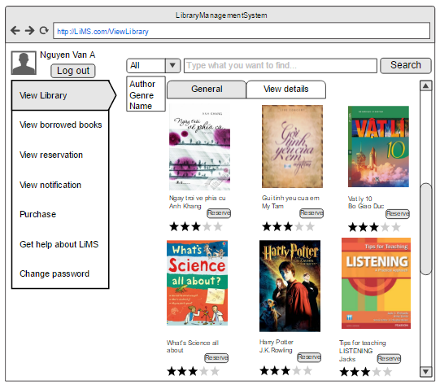
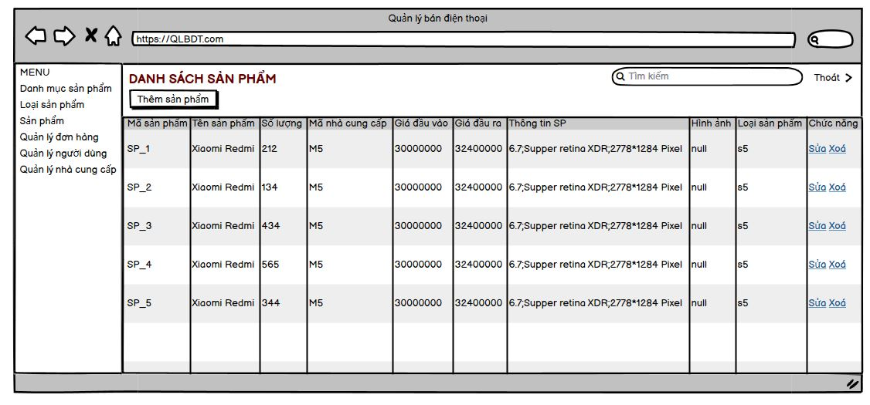
 | 2.1. Giao diện màn hình

 | 2.2. Các thành phần trong màn hình

 |  | # | Tên |  | Kiểu |  | Bắt buộc | Giá trị mặc định |  | Vùng giá trị | Mô tả
 |  |  | Vùng màn hình cha
 |  | 1 | Menu tab (Menu,Damh mục sản phẩm,...) |  | Tab |  |  |  |  |  | Chuyển đến tab khác
 |  | 2 | Tìm kiếm |  | Textbox |  |  |  |  |  | Nhập nội dung tìm kiếm
 |  | 3 | Nút tìm kiếm |  | Button |  |  |  |  |  | Dùng để xác nhận tìm kiếm
 |  | 4 | Nút thoát |  | Button |  |  |  |  |  | Thoát ra khỏi ứng dụng
 |  |  | Vùng màn hình tìm kiếm sách
 |  | 5 | Thêm sản phẩm |  | Button |  |  |  |  |  | Để thêm sản phẩm mới
 |  | 6 | Danh sách sản phẩm |  | ListView |  |  |  |  |  | Hiển thị danh sách sản phẩm
 |  | 7 | Nút sửa |  | Button |  |  |  |  |  | Sửa thông tin sản phẩm
 |  |  | Nút xem chi tiết |  |  | Button |  |  |  |  | Xem chi tiết sản phẩm
 |  | 8 | Nút xoá |  | Button |  |  |  |  |  | Xoá thông tin sản phẩm

 | 2.3. Những tương tác chính với màn hình

 |  | 1) Tìm kiếm sản phẩm
 |  |  | Người dùng nhập vào ô tìm kiếm sản phẩm.
 |  |  | Nếu tìm thấy kết quả hệ thống sẽ hiển thị danh sách sản phẩm tìm kiếm.Ngược lại hiển thị "không tìm thấy sản phẩm nào".
 |  | 2) Xem chi tiết
 |  |  | Với mỗi sản phẩm người dùng chọn nút xem chi tiết ở mục chức năng.
 |  |  | Hệ thống sẽ hiển thị toàn bộ thông tin của sản phẩm
 |  | 3)Sửa sản phẩm
 |  |  | Với mỗi sản phẩm người dùng chọn nút Sửa ở mục chức năng.
 |  |  | Hệ thống sẽ hiển thị toàn bộ thông tin của sản phẩm đồng thời người dùng có thể sửa các thông tin này (trừ mã sản phẩm).
 |  |  | Sau khi chỉnh sửa xong sản phẩm sẽ được cập nhật lại tại mục listview của màn hình.
 |  | 4)Xoá sản phẩm
 |  |  | Với mỗi sản phẩm tương ứng người dùng chọn nút xoá ở mục chức năng
 |  |  | Hệ thống sẽ hiển thị thông báo xác nhận xoá sản phẩm.Nếu người dùng đồng ý hệ thống sẽ xoá sản phẩm khỏi listview của màn hình.
 |  | 5)Thêm sản phẩm
 |  |  | Người dùng chọn nút thêm sản phẩm.Các thông tin thêm sản phẩm sẽ được hiển thị ở trang khác.
 |  |  | Sau khi hoàn thành sản phẩm sẽ được thêm vào listview của màn hình.

